Sheet1
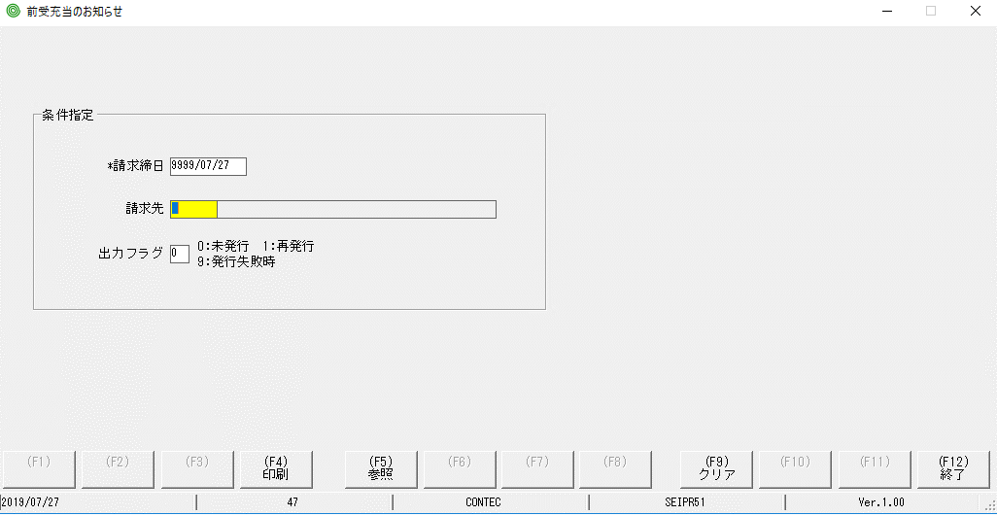

Lỗi: ko check lỗi khi nhập năm ko đúng

Sheet2
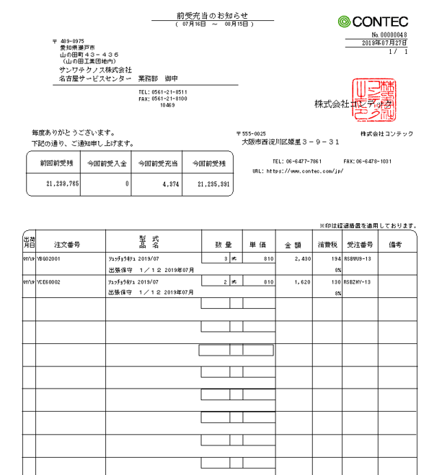
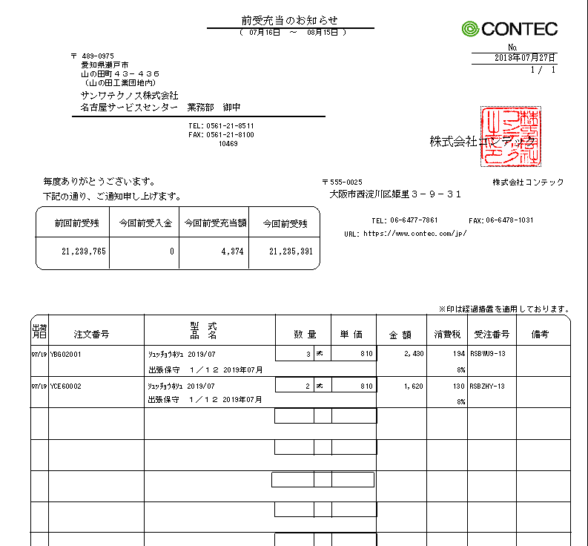
手順書の出力ドキュメント | 実行しているプログラムの出力ドキュメント

Sheet3
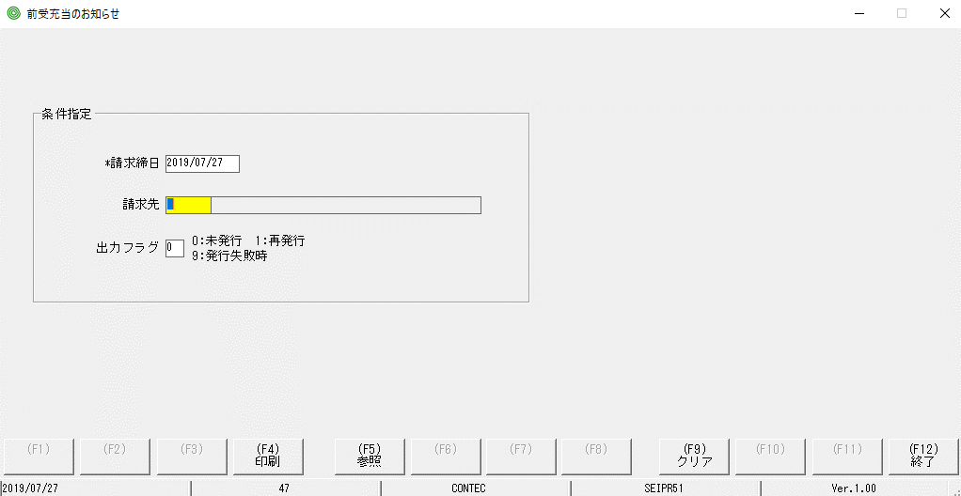

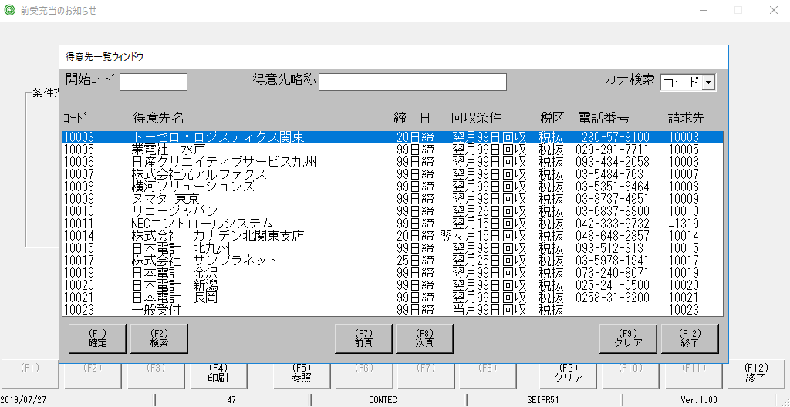

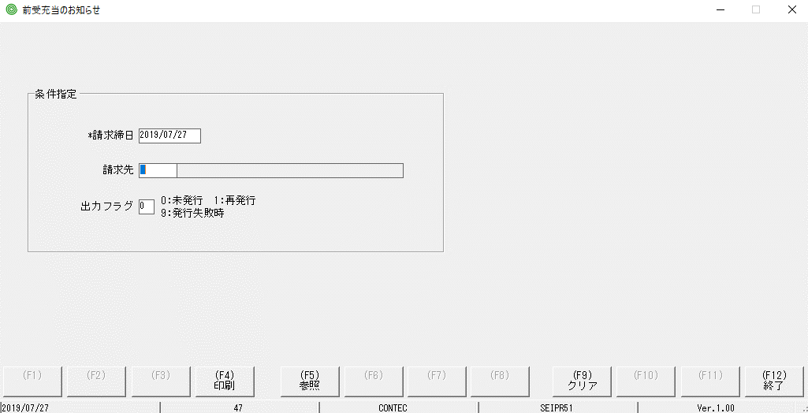

focus màu vàng đã bị mất so với MH hiển thị ban đầu

ﾁｪｯｸ
チェック仕様書 |  |  |  | ユーザ名：㈱コンテック殿 |  | ｼｽﾃﾑ名：新総合情報システム |  |  | ﾌﾟﾛｾｽID/名：販売システム |  | 作成日:２００９年０１月０９日
 |  |  |  |  |  | ｼﾞｮﾌﾞID/名： |  |  | ﾌﾟﾛｸﾞﾗﾑID/名：SEIPR51/前受充当のお知らせ |  | 作成者：FKS)中田

 | 【チェック対象】 |  | 画面：前受充当のお知らせ |  |  |  | FormID：SEIPR51 | ﾓｰﾄﾞ
 |  |  |  |  |  |  |  | 権限
 | № | 項 目 名 |  |  | チ ェ ッ ク 条 件 |  |  | エ ラ ー 情 報 |  | 備 考 |  | CHK
 |  | ＜単項目チェック＞
 | 1 | 請求締日 |  |  | 日付として正しくない場合はエラー |  |  | DATE 日付に誤りがあります。修正してください。 |  |  |  | 〇 | ○

 | 2 | 請求先 |  |  | 得意先マスタに存在しない場合はエラー |  |  | RNOTFOUND 該当するデータが存在しません。 |  |  |  | 〇 | ○
 |  |  |  |  | 得意先マスタ．伝票削除区分=「９」の場合はエラー |  |  | RNOTFOUND 削除済のレコードです。 |  |  |  | △ | PT受入-XX

 |  | ＜関連チェック＞
 | 3 | 出力フラグ押下時 |  |  | 請求締日付、又は請求先に誤りがある場合はエラー |  |  | _COMPLETEC 入力されていない項目があります。入力してください。 |  |  |  | △ | - | 出力フラグは押下できない、出力フラグにカーソルが移動しても何のメッセージも出てこない

 | 4 | 印刷ボタン押下時 |  |  | 請求締日付、又は請求先に誤りがある場合はエラー |  |  | _COMPLETEC 入力されていない項目があります。入力してください。 |  |  |  | △ | PT受入-XX | 「該当するデータが存在しません」というメッセージが出る

 | 5 | プレビューボタン押下時 |  |  | 請求締日付、又は請求先に誤りがある場合はエラー |  |  | _COMPLETEC 入力されていない項目があります。入力してください。 |  |  |  | △ | - | 「該当するデータが存在しません」というメッセージが出る

起動元EXE
システム情報
制御ファイル
データファイル
起動先EXE

